texas
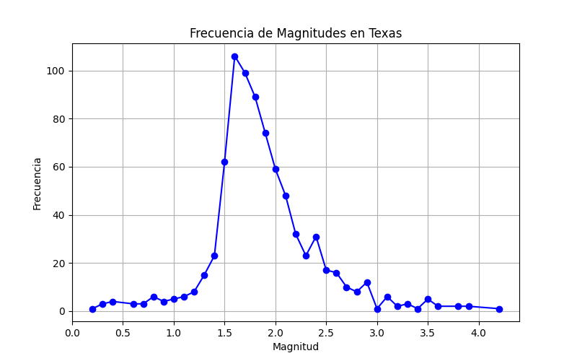
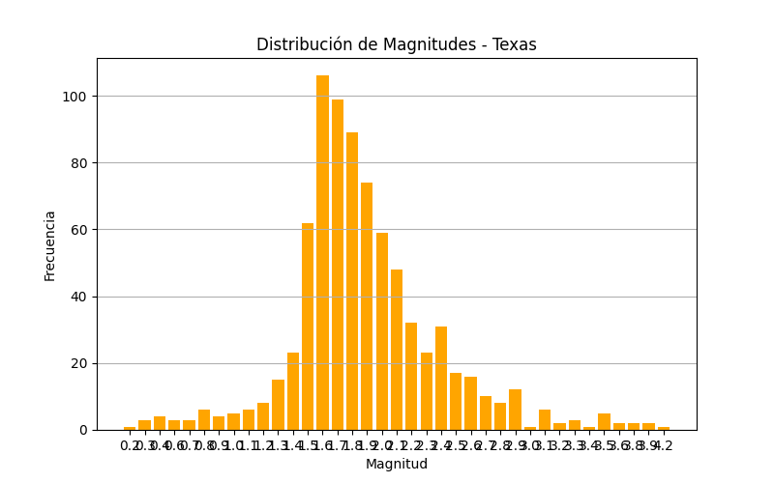
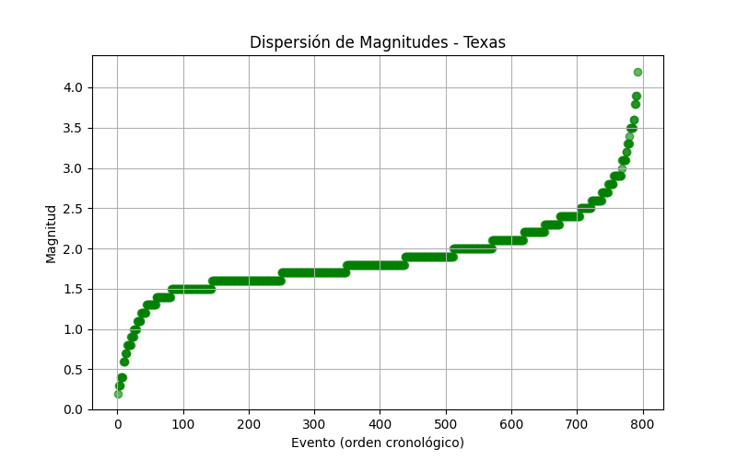
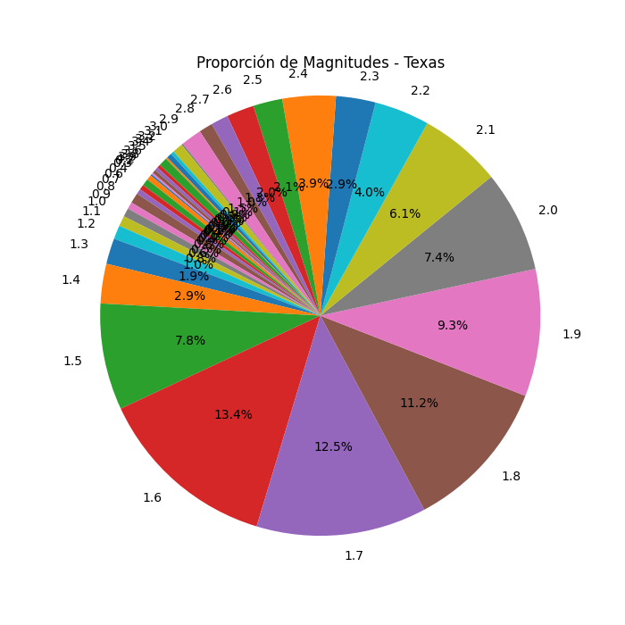
Magnitud | Frecuencia
0.2 | 1
0.3 | 3
0.4 | 4
0.6 | 3
0.7 | 3
0.8 | 6
0.9 | 4
1 | 5
1.1 | 6
1.2 | 8
1.3 | 15
1.4 | 23
1.5 | 62
1.6 | 106
1.7 | 99
1.8 | 89
1.9 | 74
2 | 59
2.1 | 48
2.2 | 32
2.3 | 23
2.4 | 31
2.5 | 17
2.6 | 16
2.7 | 10
2.8 | 8
2.9 | 12
3 | 1
3.1 | 6
3.2 | 2
3.3 | 3
3.4 | 1
3.5 | 5
3.6 | 2
3.8 | 2
3.9 | 2
4.2 | 1

japan
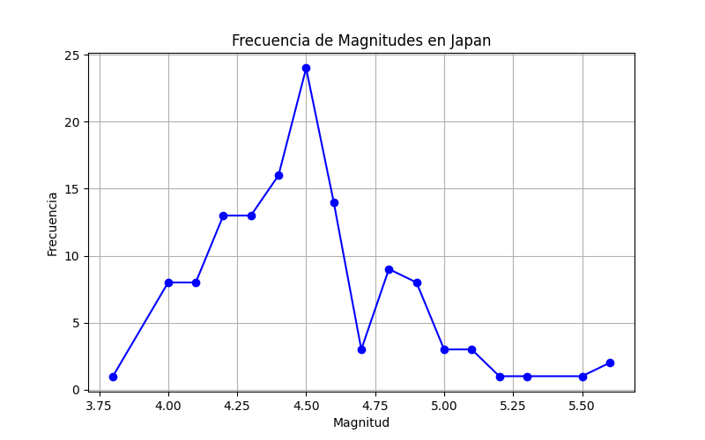
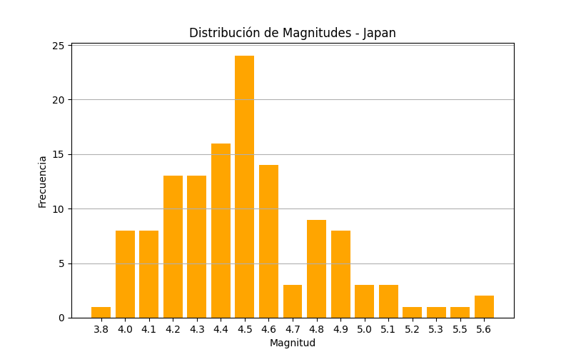
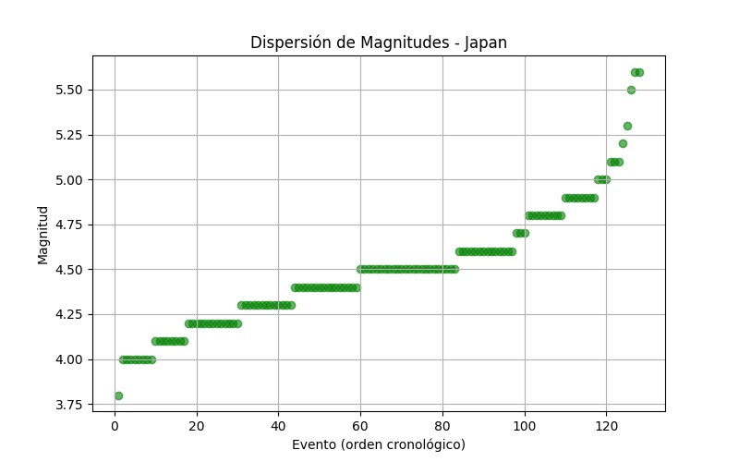
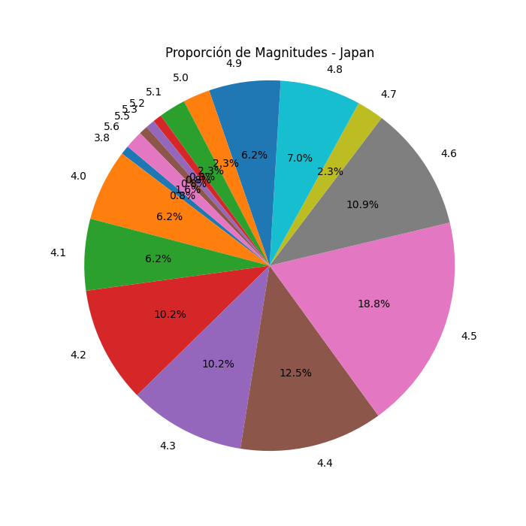
Magnitud | Frecuencia
3.8 | 1
4 | 8
4.1 | 8
4.2 | 13
4.3 | 13
4.4 | 16
4.5 | 24
4.6 | 14
4.7 | 3
4.8 | 9
4.9 | 8
5 | 3
5.1 | 3
5.2 | 1
5.3 | 1
5.5 | 1
5.6 | 2

mexico
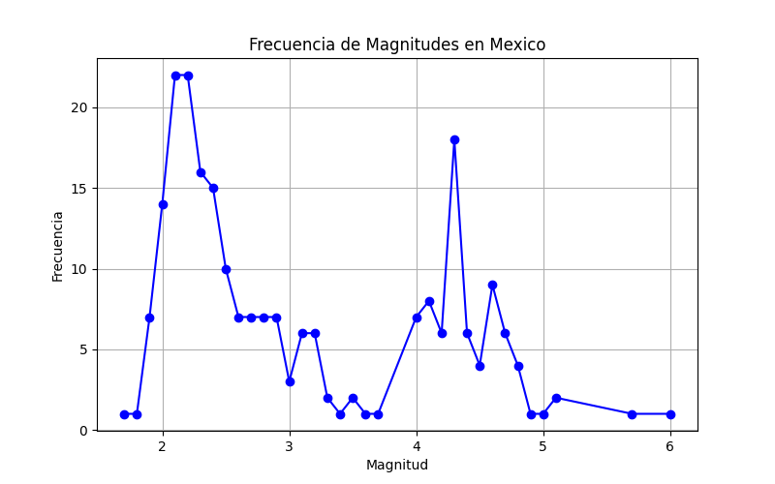
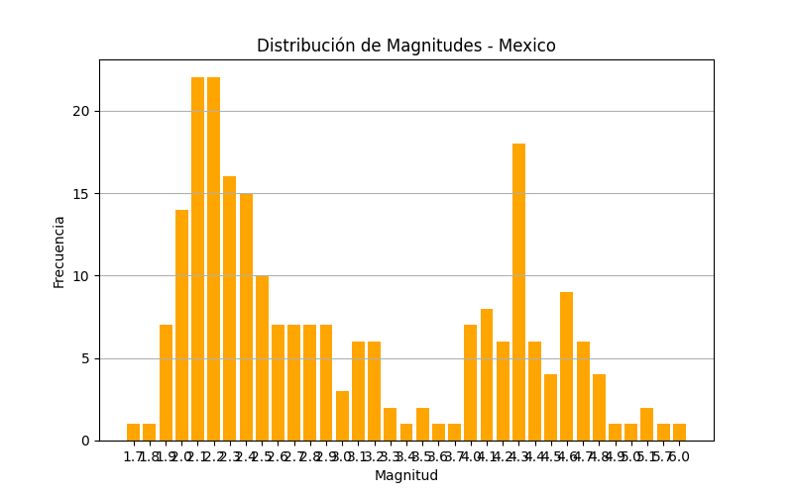
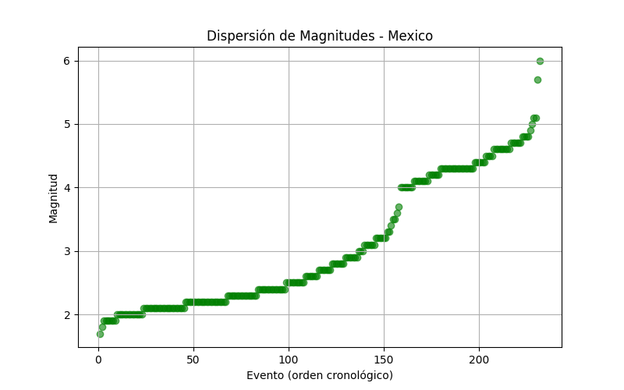
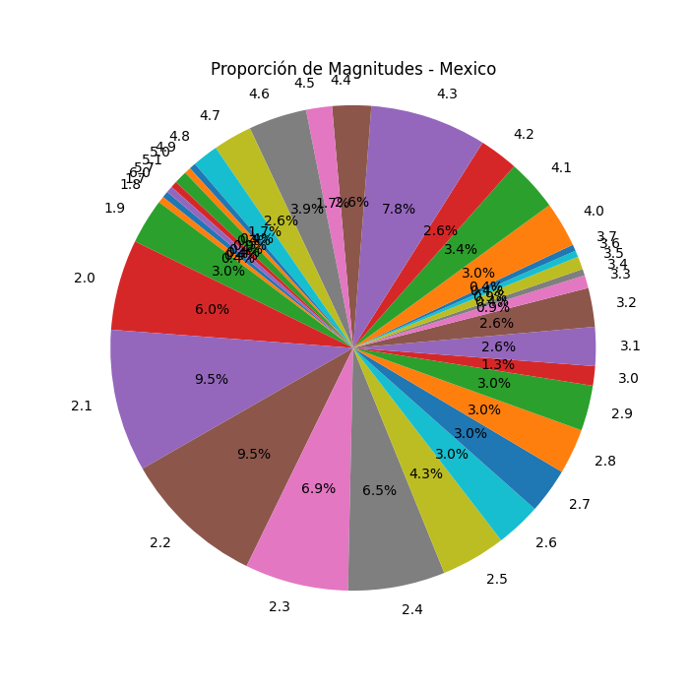
Magnitud | Frecuencia
1.7 | 1
1.8 | 1
1.9 | 7
2 | 14
2.1 | 22
2.2 | 22
2.3 | 16
2.4 | 15
2.5 | 10
2.6 | 7
2.7 | 7
2.8 | 7
2.9 | 7
3 | 3
3.1 | 6
3.2 | 6
3.3 | 2
3.4 | 1
3.5 | 2
3.6 | 1
3.7 | 1
4 | 7
4.1 | 8
4.2 | 6
4.3 | 18
4.4 | 6
4.5 | 4
4.6 | 9
4.7 | 6
4.8 | 4
4.9 | 1
5 | 1
5.1 | 2
5.7 | 1
6 | 1

